キャラ作成画面
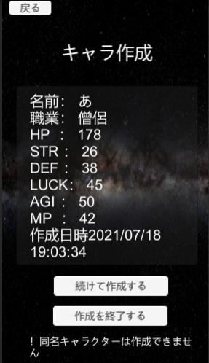
大項目 | 中項目 | 小項目 | 入力 | 出力 | 初回テスト実施日 | 結果 | テスト合格日 | エビデンス番号
キャラ作成画面 | ボタン | 戻るボタン | 戻るボタン押下 | キャラ一覧画面に遷移 | 2021-07-17 | OK | 2021-07-17 | 1，2
 | インプットフィールド | インプットフィールド |  |  | 2021-07-17 | OK | 2021-07-17
 | 画面表示 | 画面表示 | キャラ作成画面開始 | ジョブ選択のチェックボックスが正しく表示される | 2021-07-17 | OK | 2021-07-17 | 3
 | チェックボックス | ジョブ選択チェックボックス |  |  | 2021-07-17 | OK | 2021-07-17
 | ボタン | キャラ作成ボタン | キャラ作成ボタン押下 | キャラ作成結果画面に遷移 | 2021-07-17 | OK | 2021-07-17 | 4，5

エビデンス
1
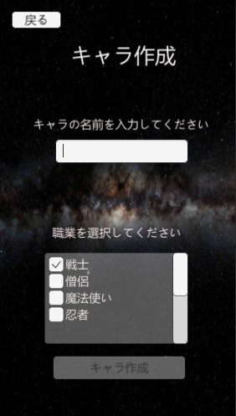

2
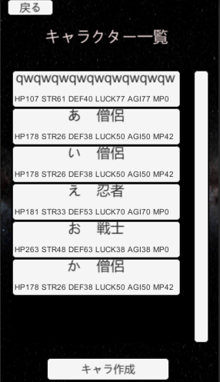

3

4
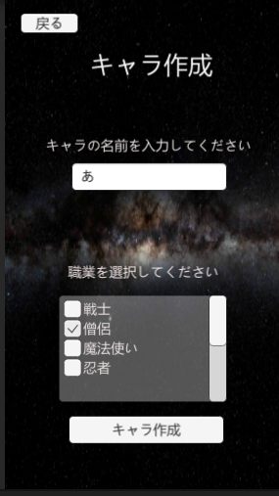

5

チェックボックス
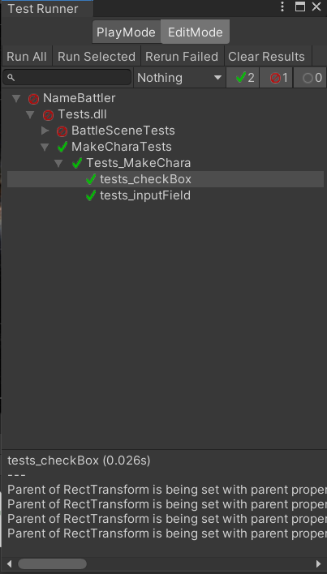
画面 | 項目 | 機能
キャラ作成画面 | チェックボックス | 作成キャラのジョブを変更する

確認項目 | JobSelectToggleManager.PlayerMaker

実行テスト1 | 戦士のチェックボックスを選択 | JobSelectToggleManager.PlayerMaker | Fighter

実行テスト2 | 魔法使いのチェックボックスを選択 | JobSelectToggleManager.PlayerMaker | Wizard

実行テスト3 | 僧侶のチェックボックスを選択 | JobSelectToggleManager.PlayerMaker | Priest

実行テスト4 | 忍者のチェックボックスを選択 | JobSelectToggleManager.PlayerMaker | Ninja

 |  | スクリプト | メソッド
テスト結果 | テスト1 | Tests_MakeChara | tests_checkBox()
 | テスト2 | Tests_MakeChara | tests_checkBox()
 | テスト3 | Tests_MakeChara | tests_checkBox()
 | テスト4 | Tests_MakeChara | tests_checkBox()

エビデンス
1

